1
Cài đặt môi trường & Overview Database

2. Giới thiệu về PostgreSQL
 | 2.1 Định nghĩa và khái niệm
 |  | Khái niệm |  |  |  |  | Giải thích
 |  | PostgreSQL là gì? |  |  |  |  | Hệ quản trị cơ sở dữ liệu quan hệ (RDBMS) mã nguồn mở, tuân theo chuẩn SQL, hỗ trợ tính năng nâng cao (ACID, MVCC, JSON, GIS…).
 |  | Kiến trúc client‑server |  |  |  |  | postgres service (server) lắng nghe port 5432 Khách (psql, pgAdmin, ứng dụng) kết nối qua TCP/IP hoặc socket

 | 2.2 Tại sao nên học PostgreSQL
 |  | 1. Tuân thủ chuẩn SQL cao nhất
 |  |  | PostgreSQL là một DBMS tuân thủ chuẩn SQL "rất cao". Vậy chuẩn SQL là gì?
 |  |  |  | - Các tổ chức như ISO / ANSI định nghĩa ra chuẩn SQL để đảm bảo rằng Các hệ quản trị cơ sở dữ liệu (DBMS) hoạt động nhất quán.
 |  |  |  | - Nếu DBMS nào tuân thủ tốt chuẩn SQL, thì câu lệnh SQL viết cho hệ này có thể chạy được trên hệ khác (với ít hoặc không cần sửa đổi).

 |  |  | PostgreSQL tuân thủ chuẩn SQL ở những điểm nào?
 |  |  |  | - Hỗ trợ chuẩn SQL SELECT:
 |  |  |  |  | DISTINCT, GROUP BY, HAVING, ORDER BY, LIMIT/OFFSET, CASE, NULLIF, COALESCE, …
 |  |  |  |  | Hàm tổng hợp: COUNT(), AVG(), MAX(), SUM(), …
 |  |  |  | - Subquery và CTE (Common Table Expressions)
 |  |  |  | - Window Function – SQL:2003
 |  |  |  | - Chuẩn hóa kiểu dữ liệu, constraint ràng buộc dữ liệu linh hoạt, …

 |  | 2. Ý nghĩa thực tế của việc tuân chuẩn SQL
 |  |  | - Tính linh động: Ứng dụng viết cho PostgreSQL có thể chuyển sang hệ thống khác dễ hơn.
 |  |  | - Dễ học: Vì tuân thủ theo chuẩn SQL nên sẽ rất gần gũi người học, dễ dàng tiếp cận với kho tài liệu học tập phong phú.
 |  |  | - Tính tương thích: Tương thích tốt với các công cụ phân tích dữ liệu như Metabase, Tableau, Superset -> hoạt động tốt với PostgreSQL vì tuân chuẩn SQL.

 |  | => Tóm lại: PostgreSQL nổi bật vì "chuẩn mực", vừa dễ học, lại còn "học 1 lần, xài được nhiều hệ thống"

 |  | 3. Hỗ trợ JSON mạnh mẽ (Hybrid SQL + NoSQL)
 |  |  | - Lưu trữ dữ liệu dạng JSON/JSONB
 |  |  | - Truy vấn dữ liệu JSON trực tiếp bằng SQL
 |  |  | - Chỉ mục trên trường JSON → tăng tốc tìm kiếm

 |  | => So sánh: MySQL hỗ trợ không mạnh bằng, SQL Server thì phức tạp hơn

 |  | 4. Mã nguồn mở với cộng đồng lớn mạnh
 |  |  | PostgreSQL có một cộng đồng phát triển độc lập, không bị kiểm soát bởi công ty lớn
 |  |  | -> PostgreSQL là lựa chọn tuyệt vời cho doanh nghiệp muốn kiểm soát toàn bộ hạ tầng mà không lo chi phí bản quyền hoặc giới hạn license.

3. Cài đặt PostgreSQL
 | 3.1 Tải về installer
 |  |  | Nền tảng |  |  |  | Windows
 |  |  | Link tải chính thức |  |  |  | https://www.enterprisedb.com/downloads/postgres-postgresql-downloads

 | 3.2 Cài đặt trên Windows
 |  | Chạy file .exe
 |  | Chọn thư mục cài đặt (mặc định C:\Program Files\PostgreSQL)
 |  | Đặt mật khẩu cho user postgres |  |  |  |  |  | : | TechzenAcademySQL
 |  | Chọn port (mặc định ) |  |  |  |  |  | : | 5432
 |  | Tích chọn pgAdmin
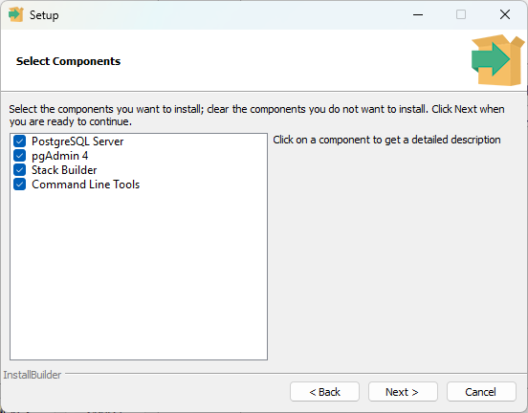
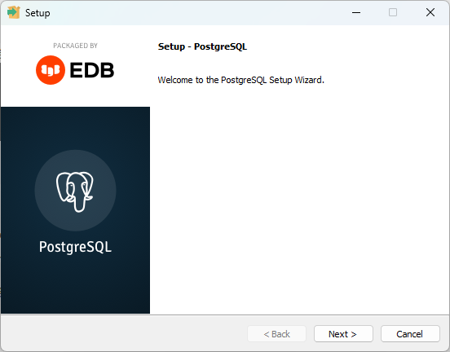
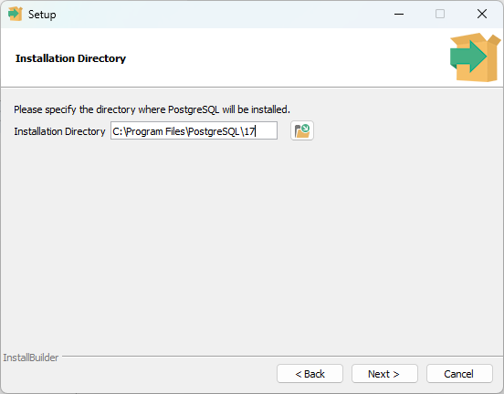

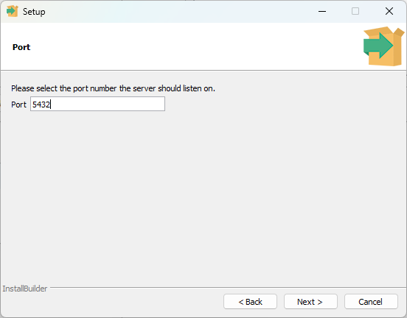
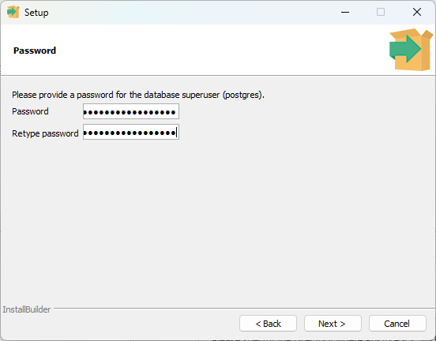
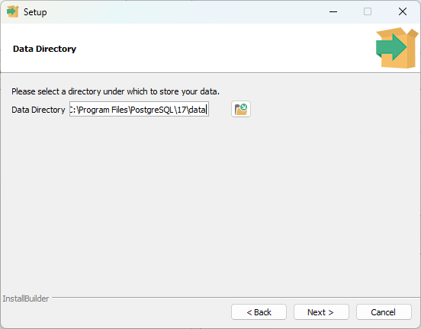

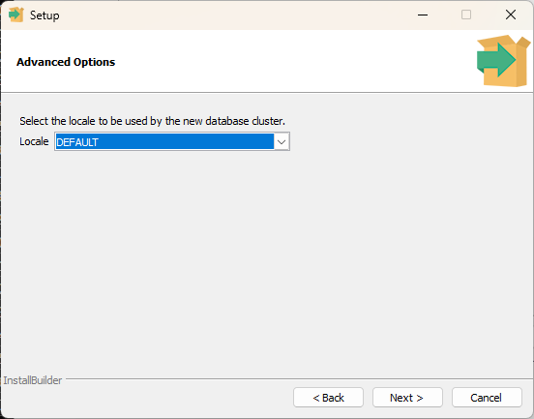
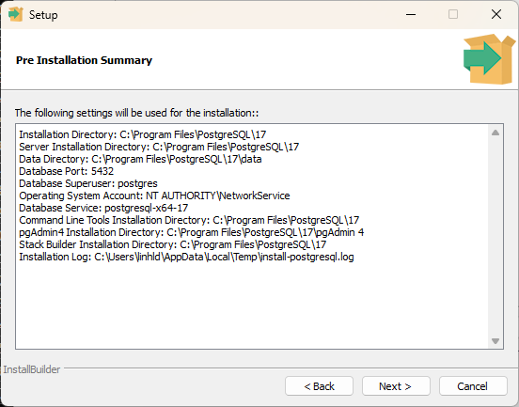
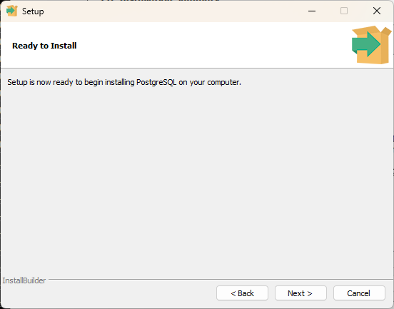

 | 3.3 Kiểm tra dịch vụ đã cài
 |  | Mở Services → tìm postgresql-XXXXX → trạng thái Running

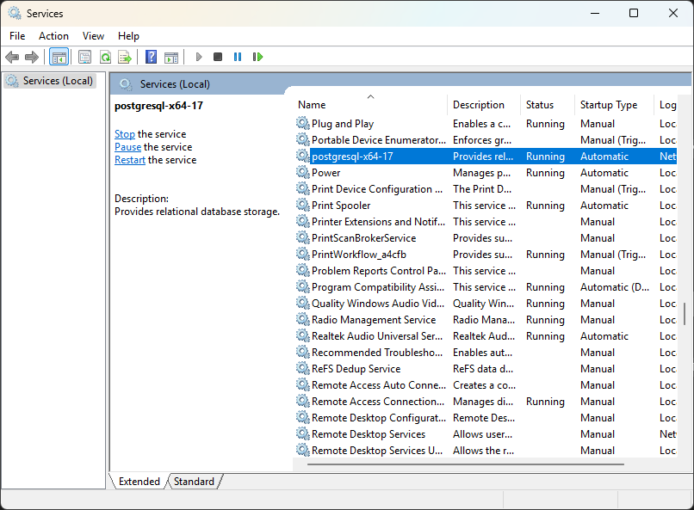

 | 3.4 Chạy pgAdmin kết nối đến DB đã tạo
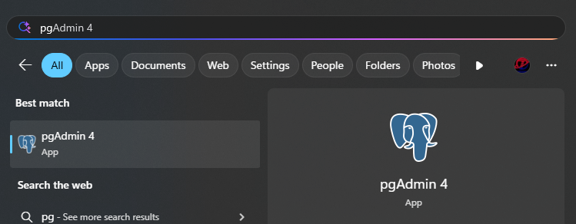

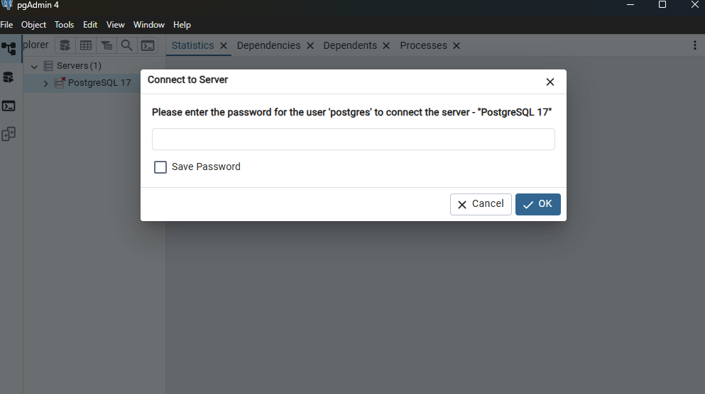

TechzenAcademySQL

 | 3.5 Tiến hành tạo một DB mới để dùng

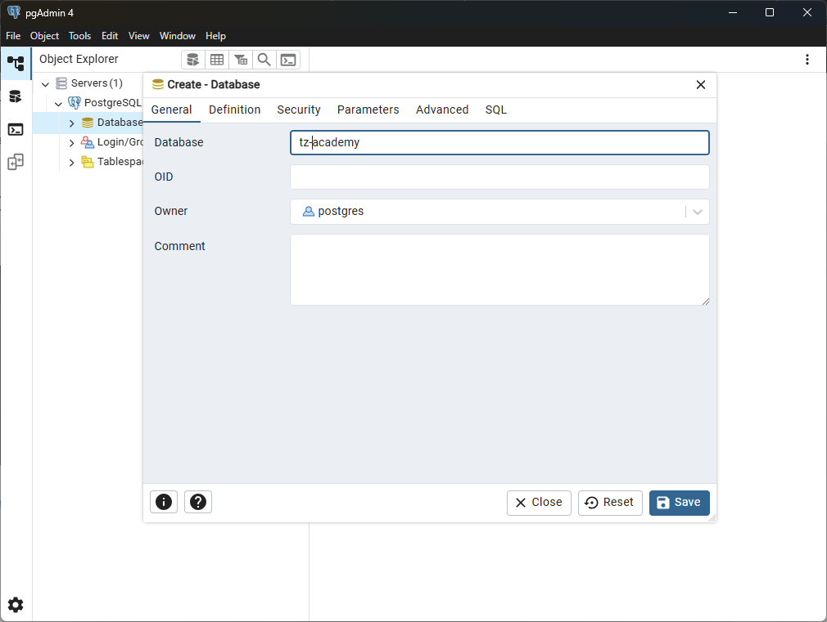

tz-academy

 | 3.6 Import dữ liệu mẫu

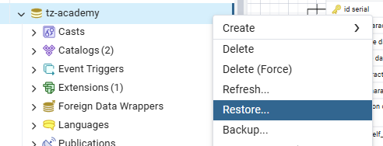
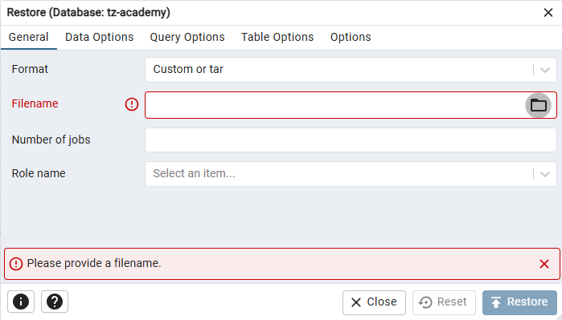

 | 3.7 Chạy kiểm tra thử câu lệnh truy vấn

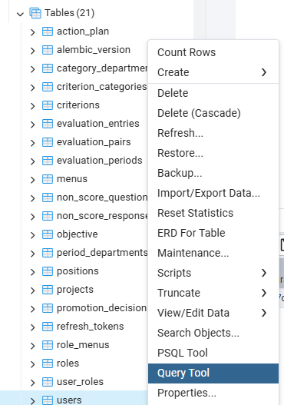

 | 3.8 Một số thao tác căn bản trong khi code

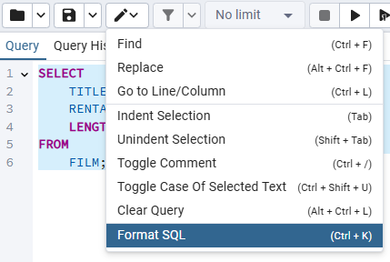

Phím tắc: Ctrl + K

 |  | 1. Find* => Ctrl + K
 |  |  | Tìm kiếm: Mở hộp tìm kiếm trong Query Tool để tìm một từ, cụm từ hoặc biểu thức trong đoạn SQL.
 |  |  | Ví dụ: Nhấn Ctrl + F rồi gõ SELECT, thì có thể tìm tất cả các dòng chứa từ SELECT
 |  | 2. Replace => Alt + Ctrl + F
 |  |  | Tìm và thay thế: Tìm và thay thế một đoạn text trong SQL Editor.
 |  |  | Ví dụ: Tìm tất cả từ film và thay bằng movie
 |  | 3. Go to Line/Column => Ctrl + L
 |  |  | Di chuyển đến Dòng/Cột: Chuyển con trỏ đến một dòng hoặc cột cụ thể trong SQL Editor.
 |  |  | Ví dụ: Nhấn Ctrl + L rồi gõ 5 thì sẽ nhảy con trỏ đến dòng 25.
 |  | 4. Indent Selection* => Tab
 |  |  | Thụt lề bằng tab: Bôi đen nhiều dòng SQL rồi nhấn Tab sẽ thụt lề cho tất cả các dòng đã chọn
 |  | 5. Unindent Selection* => Shift + Tab
 |  |  | Giảm thụt lề (ngược với Tab): Bôi đen nhiều dòng SQL rồi nhấn Shift + Tab sẽ đưa tất cả các dòng đã chọn về gần lề trái
 |  | 6. Toggle Comment* => Ctrl + /
 |  |  | Thêm hoặc xóa comment: thêm hoặc xóa dấu "--" ở đầu dòng hoặc khối text được chọn để chuyển nó thành comment hoặc xóa comment
 |  |  | Ví dụ: Để con trỏ ở dòng SELECT * FROM film; thì kết quả thành -- SELECT * FROM film;
 |  | 7. Toggle Case Of Selected Text => Ctrl + Shift + U
 |  |  | Chuyển đổi chữ hoa/chữ thường
 |  |  | Ví dụ: select → SELECT hoặc ngược lại
 |  | 8. Clear Query => Alt + Ctrl + L
 |  |  | Xóa: Xóa toàn bộ nội dung trong SQL Editor.
 |  |  | Lưu ý: Không có undo sau khi Clear Query.
 |  | 9. Format SQL => Ctrl + K
 |  |  | Định dạng lại code: Tự động format đoạn code SQL theo định dạng chuẩn (sắp xếp xuống dòng, canh thụt lề, ...).
 |  |  | Ví dụ:
 |  |  |  | Từ
 |  |  |  | SELECT id, name FROM film WHERE rental_rate > 3 ORDER BY title;
 |  |  |  | Thành
 |  |  |  | SELECT
 |  |  |  | ID,
 |  |  |  | NAME
 |  |  |  | FROM
 |  |  |  | FILM
 |  |  |  | WHERE
 |  |  |  | RENTAL_RATE > 3
 |  |  |  | ORDER BY
 |  |  |  | TITLE;

 | 3.9 Tablespaces
 |  | Tablespace là vị trí vật lý trên hệ thống tệp (file system) nơi PostgreSQL lưu trữ dữ liệu của các bảng (table), chỉ mục (index), v.v..
 |  | 1. Mặc định của PostgreSQL
 |  |  | 1.1. pg_default: tablespace mặc định của hệ thống
 |  |  | 1.2. pg_global: dùng cho dữ liệu toàn hệ thống (shared catalog)

 |  | 2. Có thể tự tạo mới Tablespace để chỉ định vị trí lưu trữ dữ liệu cho PostgreSQL
 |  |  | 2.1. Tạo thư mục trên ổ đĩa cứng để làm nơi lưu trữ
 |  |  | 2.2. Tạo mới tablespace
 |  |  |  | a. Chuột phải vào Tablespaces → chọn Create > Tablespace
 |  |  |  | b. Tab "General"
 |  |  |  |  | - Name: Tên tablespace (ví dụ: myspace)
 |  |  |  |  | - Owner: Chọn người sở hữu (mặc định là postgres)
 |  |  |  | c. Tab "Definition"
 |  |  |  |  | - Location: Copy đường dẫn thư mục đã tạo ở bước 2.1
 |  |  |  | d. Lưu tablespace
 |  |  |  |  | - Nhấn Save để tạo tablespace
 |  |  |  |  | - Sau khi save, tablespace vừa tạo sẽ xuất hiện trong cây Tablespaces
 |  |  |  | e. Kiểm tra lại
 |  |  |  |  | SELECT spcname, pg_tablespace_location(oid)
 |  |  |  |  | FROM pg_tablespace;

 |  |  |  | f. Khởi tạo bảng với tablespace vừa tạo
 |  |  |  |  | CREATE TABLE FILM_TEST (
 |  |  |  |  | FILM_ID SERIAL PRIMARY KEY,
 |  |  |  |  | TITLE TEXT NOT NULL,
 |  |  |  |  | RENTAL_RATE NUMERIC(4, 2),
 |  |  |  |  | LENGTH INT
 |  |  |  |  | ) TABLESPACE myspace;

 |  |  |  | g. Kiểm tra lại bảng đã tạo thuộc tablespace nào
 |  |  |  |  | - Chuột phải vào bảng mới tạo → Properties
 |  |  |  |  | - Ở tab General, sẽ thấy myspace hiển thị ở trường Tablespace

4. Overview Database
 | 4.1 Cơ sở dữ liệu là gì?
 |  | Cơ sở dữ liệu (Database) là tập hợp dữ liệu có cấu trúc, được lưu trữ một cách có tổ chức nhằm mục đích truy xuất và quản lý dễ dàng. Thông thường, dữ liệu được lưu trên máy tính dưới dạng bảng, giúp giảm thiểu trùng lặp và đảm bảo tính toàn vẹn của thông tin

 | 4.2 Vai trò và lợi ích của cơ sở dữ liệu
 |  | Lưu trữ tập trung: Tất cả dữ liệu được tập hợp ở một nơi, thuận tiện cho việc quản lý và bảo mật.
 |  | Toàn vẹn dữ liệu: Các ràng buộc (khóa chính, khóa ngoại, unique, check) đảm bảo tính nhất quán và hợp lệ.
 |  | Tăng tốc truy vấn: Chỉ mục (index) và tối ưu hóa truy vấn giúp phép tìm kiếm, báo cáo nhanh chóng.
 |  | Bảo mật & phân quyền: Cơ chế phân quyền granular cho phép kiểm soát ai được xem hay sửa dữ liệu.

 | 4.3 Phân loại cơ sở dữ liệu
 |  | Loại |  |  |  |  |  |  |  | Đặc điểm chính |  |  | Ví dụ
 |  | Quan hệ (RDBMS) |  |  |  |  |  |  |  | Dữ liệu lưu dưới dạng bảng, sử dụng SQL để thao tác |  |  | PostgreSQL, MySQL, SQL Server
 |  | Document |  |  |  |  |  |  |  | Lưu trữ tài liệu JSON/BSON, linh hoạt về cấu trúc |  |  | MongoDB, CouchDB
 |  | Key–Value |  |  |  |  |  |  |  | Dữ liệu dưới dạng cặp khóa–giá trị, cực nhanh cho truy cập theo key |  |  | Redis, DynamoDB
 |  | Column–Family |  |  |  |  |  |  |  | Lưu trữ theo cột, tối ưu cho báo cáo, phân tích dữ liệu lớn |  |  | Apache Cassandra, HBase

 | 4.4 Thách thức trong quản lý cơ sở dữ liệu
 |  | Khối lượng dữ liệu: Big Data đòi hỏi kiến trúc phân tán, sharding hoặc phân vùng (partition).
 |  | Hiệu năng: Phải tối ưu chỉ mục, truy vấn, cấu hình bộ nhớ để tránh bottleneck.
 |  | Duy trì tính sẵn sàng: Thiết lập replica, clustering, backup & recovery để đảm bảo hệ thống không gián đoạn.
 |  | Bảo mật: Đối phó với tấn công SQL injection, ransomware, và tuân thủ GDPR/PDPA.

 | 4.5 DBMS là gì?
 |  | DBMS (Database Management System) hay Hệ quản trị cơ sở dữ liệu là phần mềm giúp bạn:
 |  | 1. Tạo cơ sở dữ liệu và các cấu trúc dữ liệu (bảng, chỉ mục, schema…)
 |  | 2. Lưu trữ, cập nhật và xóa dữ liệu một cách có tổ chức
 |  | 3. Truy vấn dữ liệu thông qua ngôn ngữ SQL (hoặc giao diện khác)
 |  | 4. Quản lý tính toàn vẹn (integrity) và tính nhất quán (consistency) của dữ liệu
 |  | 5. Kiểm soát truy cập và bảo mật dữ liệu theo vai trò, phân quyền người dùng
 |  | 6. Quản lý giao dịch (transaction) để đảm bảo tính ACID (Nguyên tử, Toàn vẹn, Cô lập, Bền vững)
 |  | 7. Sao lưu – khôi phục (backup & recovery) khi có sự cố

 |  | Ví dụ về DBMS phổ biến
 |  | Quan hệ (RDBMS): PostgreSQL, MySQL, Microsoft SQL Server, Oracle Database
 |  | NoSQL: MongoDB (Document), Redis (Key–Value), Cassandra (Column‑Family), Neo4j (Graph)

 |  | Tại sao sử dụng DBMS?
 |  | Tập trung hóa dữ liệu: Dễ quản lý, sao lưu và bảo mật thay vì lưu tản mát trong file rời rạc
 |  | Truy vấn mạnh mẽ: Ngôn ngữ SQL giúp lọc, nhóm, tổng hợp dữ liệu chỉ với vài dòng lệnh
 |  | Tính toàn vẹn: Các ràng buộc khóa, trigger, check constraint bảo vệ dữ liệu khỏi sai sót
 |  | Khả năng mở rộng: Hầu hết DBMS hiện đại hỗ trợ scale‑up, clustering hoặc cloud‑based deployment

 | Tóm lại, DBMS là thành phần xương sống của hầu hết mọi hệ thống thông tin: từ website, ứng dụng doanh nghiệp đến kho dữ liệu lớn (data warehouse), giúp bạn lưu trữ và xử lý dữ liệu một cách an toàn, hiệu quả và có kiểm soát.

 | 4.6 Một số thuật ngữ liên quan đến cơ sở dữ liệu

 |  | Loại |  |  |  | Viết tắt của |  |  |  |  | Mục đích | Ví dụ lệnh
 |  | DDL |  |  |  | Data Definition Language |  |  |  |  | Định nghĩa, thay đổi, xóa cấu trúc database | CREATE, ALTER, DROP, TRUNCATE, COMMENT, RENAME
 |  | DML |  |  |  | Data Manipulation Language |  |  |  |  | Thao tác dữ liệu (thêm, sửa, xóa, đọc) | INSERT, UPDATE, DELETE, MERGE, CALL, EXPLAIN PLAN, LOCK TABLE
 |  | DQL (Query) |  |  |  | Data Query Language |  |  |  |  | Truy vấn, đọc dữ liệu | SELECT
 |  | DCL |  |  |  | Data Control Language |  |  |  |  | Phân quyền và kiểm soát truy cập | GRANT, REVOKE
 |  | TCL |  |  |  | Transaction Control Language |  |  |  |  | Quản lý giao dịch (commit/rollback) | BEGIN, COMMIT, ROLLBACK, SAVEPOINT, SET TRANSACTION

